상품제안서
써모스 알피씨티 머그 280ml | 상품코드: F18269

 |  |  |  |  |  |  | 02-412-0044 | www.easy1.co.kr
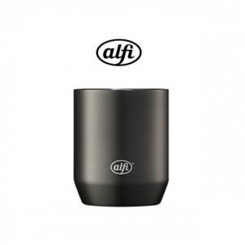 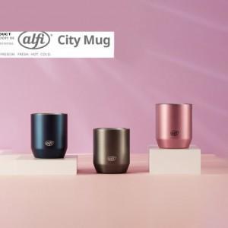

【상세/제작정보】 | <p><span style="font-size: 14pt;">* 레이저인쇄 100개 미만 6만원 부과세별도</span></p><p>&nbsp;</p><p><span style="font-size: 14pt;">&nbsp;</span></p><p>&nbsp;</p><p><span style="font-size: 14pt;">* 선물포장&nbsp; &nbsp; 100개 미만 4만원 부과세별도</span></p><p>&nbsp;</p><p><span style="font-size: 14pt;">&nbsp;</span></p><p>&nbsp;</p><p><span style="font-size: 14pt;">* 배송비- 무료배송</span></p><p>&nbsp;</p>

【인쇄/포장옵션】 | 레이저, 컬러필름인쇄 / 포장지포장

【공급단가】 | 수량 | 50~ | 100~ | 500~ | 1,000~ | 2,000~
*VAT별도 | 단가 | 9,860원 | 9,690원 | 9,520원 | 9,350원 | 9,180원

【상품 URL】 | https://dev.easy1.co.kr:443/src/goods_detail.php?gdno=18269

